Productos
foto | categoria | nombre | descripcion | valor_venta | valor_compra | iva | color | Fecha_compra
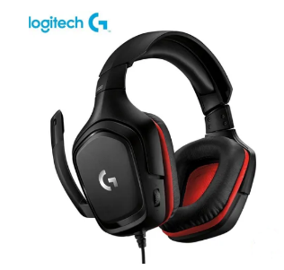 | 1_ACCESORIOS | Diadema logitech | Diadema logitech | 180000 | 130000 | 0 | negro-rojo | 2021-02-07
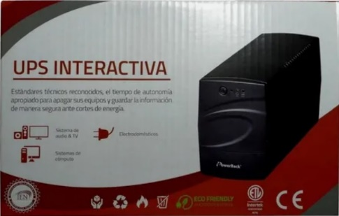 | 2_UPS-REGULADORES | UPS interactiva | UPS interactiva | 120000 | 150000 | 0 | negro-rojo | 2021-02-07

